员工差旅明细
 | 【员工差旅报销单】

 |  | 姓名: |  | 张兆洁 |  | 职位: | 助理
 |  | 发生地: |  | 济南 |  | 部门: | 会奖6部
 |  | 发生日期: |  | 2024.3.10-2024.3.12 |  | 报销日期: | 2024.3.13
 |  |  |  |  |  | 团号: | HMEA-240109-SXY200

 | 序号 | 报销项目 | 用途 |  | 实际报销金额 | 合格发票金额 | 不合格发票金额 | 备注
 | 1 | 差旅费 | 餐费 |  | 46.98 | 0.00 | 46.98 | 3.10餐费
 | 2 |  | 餐费 |  | 226.19 | 0.00 | 226.19 | 3.11餐费（张兆洁，何方玉，张雨馨）
 | 3 |  | 餐费 |  | 265.60 | 265.60 | 0.00 | 3.12餐费（张兆洁，何方玉，张雨馨）
 | 4 |  | 火车退票费 |  | 133.50 | 133.50 | 0.00 | 3.12火车退票费（张兆洁 张雨馨 何方玉）
 | 5 |  | 火车票 |  | 446.00 | 446.00 | 0.00 | 3.10北京-济南高铁票 （张兆洁 张雨馨）
 | 6 |  | 火车票 |  | 669.00 | 669.00 | 0.00 | 3.12济南-北京高铁票（ 张兆洁 张雨馨 何方玉）
 | 合计 |  |  |  | 1,787.27 | 1514.10 | 273.17

 | 合格发票金额 |  |  |  | 补票金额 |  |  | 报销总金额
 | 1,514.10 |  |  |  | 273.17 |  |  | 1787.27

 | 报销人: | 张兆洁 |  | 总监： | 合规: |  | 财务：

【员工上会补助统计单】

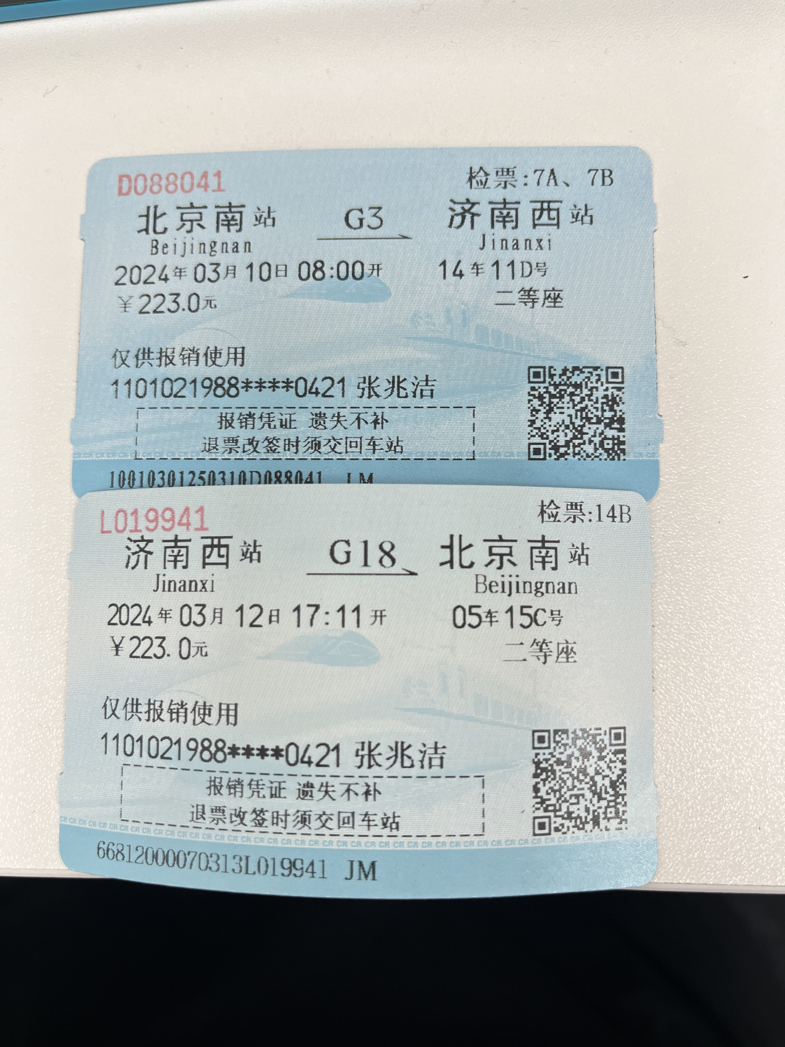
 |  | 姓名: |  | 张兆洁 |  | 职位: | 助理
 |  | 发生地: |  | 济南 |  | 部门: | 会奖6部
 |  | 发生日期: |  | 2024.3.10-2024.3.12 |  | 报销日期: | 2024.3.13
 |  |  |  |  |  | 团号: | HMEA-240109-SXY200

 |  | 出差城市 | 出差起止日期 |  | 每天金额 | 天数 | 合计 | 备注
 | 1 | 济南 | 2024.3.10 |  | 200.00 | 1.00 | 200.00
 | 2 | 济南 | 2024.3.11-2024.3.12 |  | 100.00 | 2.00 | 200.00
 | 合计 |  |  |  |  | 3.00 | 400.00
 | 报销人: | 张兆洁 |  | 总监： | 合规: |  | 财务：

